Info
Handleiding nieuwe gegevens inladen:

1 | Ga naar tabblad Geg_Bkhd
2 | klik via gegevens op subtotaal

3 | klik op alles verwijderen
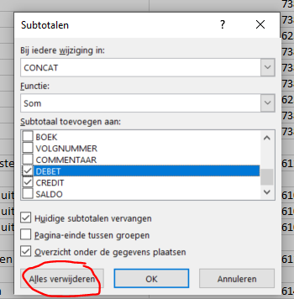

4 | maak op tabblad Geg_Bkhd: de kolom B tem O leeg, laat de titels staan
5 | Kleef de data van de boekhouder in kolom B tem O
6 | Sorteer de data opopend op kolom A
7 | Voeg via gegevens subtotaal terug in, met de parameters zoals hierboven weergegeven. (selecteer de data volledig)
8 | de cijfers worden in Luik 2 automatisch ingevuld.
9 | Controleer het totaal van debit en kredit met dit uit de lijst van de boekhouder.

Aandachtspunt:
1 | Bij gebruik van nieuwe analytische codes in de boekhouding, moeten deze ook altijd in Luik 2 toegevoegd worden.
2 | Let goed op om geen formules te wijzigen.

